Лист1
РАБОЧИЙ ТЕХНИЧЕСКИЙ ОТЧЕТ |  |  |  |  | НОМЕР:2020 05 GN003
 |  |  |  |  | 2020-05-27
Наименование предприятия |  |  |  | ООО "Нукус Автосавдо"
Ф.И.О. составившего отчет |  |  |  | Туремуратов Бахадыр Сатуллаевич
Номер телефона с кодом города |  |  |  | 99890 651-05-55
Модель |  |  | Идентификационный номер автомобиля |  | Пробег | Дата продажи
Кобальт |  |  | XWBJF69VELA074004 |  | 24 | 2020-05-27
Обстоятельства при которых обнаружена проблема |  |  |  | Описание проблемы
 |  |  |  | Автомобилнинг эгаси орка чап тараф балони унг тарафига солиштирганда чикиб турганлиги, чап томон бампер бурчаги балоннинг протерка чизигининг иккинчисига ва унг томони биринчи чизигига тугри келиб турганлиги хакида шикоят килди ва харидор автомошинани бекор килиб уч кун ичида ижобий жавоб кутишини айтишди.
А. |  | Автомобиль стоял, двигатель не работал
В. | Автомобиль находился в движении: |  |  | Информация относительно проблемы (Приложить чертеж или фотграфию неисправности)
 |  | При торможении
 |  | При переходе от ускорения к накату
 |  | При переключение на задний ход |  | 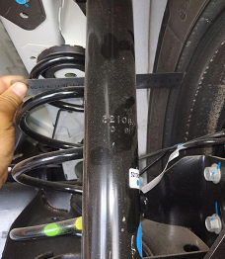 | 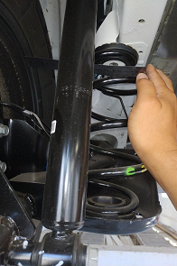
 |  | При повороте
 |  | При ускорении
 |  | При замедлении
 |  | При ______ оборотах в минут
 |  | При любой скорости
 |  | На неровной дороге
 |  | На _5-й___ передаче
С. | При использовании:
 |  | Тормозов |  | 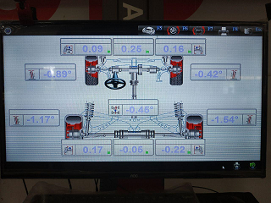 | 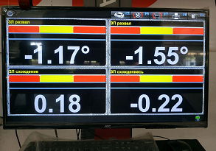
 |  | При повороте руля
 |  | При выключении сцепления
 |  | Обогревателя / кондиционера
 |  | При работе стеклоочистит / омывателя
 |  | При включении радио / CD проигрыват
 |  | Обогревателя заднего стекла
 |  | Прочее
D. | При работе двигателя:
 |  | При запуске |  | 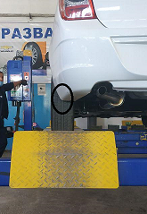 | 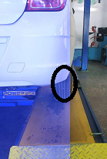
 |  | При прогреве
 |  | На холотом ходу
 |  | При горячем двигателе
E. | Возникает:
 |  | При ускорении
 |  | При высоких оборотах двигателя
 |  | При большой скорости
 |  | При большой загрузке багажника
F. | Когда случается по времени: |  |  | Информация о проблемной детали
 |  | Всегда |  | Номер детали по каталогу:
 |  | Иногда |  | Наименование детали:
 |  | После _____ км движения |  | Название поставщика: | AO"UzAuto Motors"
 |  | После _____ минут езды |  | LOT № детали:
Действия инженера по гарантии дилерского предприятия |  |  |  | Автомобиль развали текширилди, линейкада улчанганда 7 мм фарк килди, ва бу холат бошка автомобиллардахам кузатилди, завод матухасислари томонидан ижобий жавоб кутиб коламиз.

Ответственный Отдел по принятию мер и исследованию проблемы |  |  |  | Директор У.Б.Мырзамуратов_____________

 |  |  |  | (заполняется со стороны Отдела Гарантии качества АО "UzAuto Motors")

